41版本
用例条数: |  | 35
 | 大厅41版本增改功能用例
序号 | 模块 | 功能 | 测试点 | 预期 | 评级 | 是 | 否 | 备注
1 | 登录 | 新手7天任务 | 新账户自注册日起10天内，每日首次登录游戏弹出新手7天任务界面 | 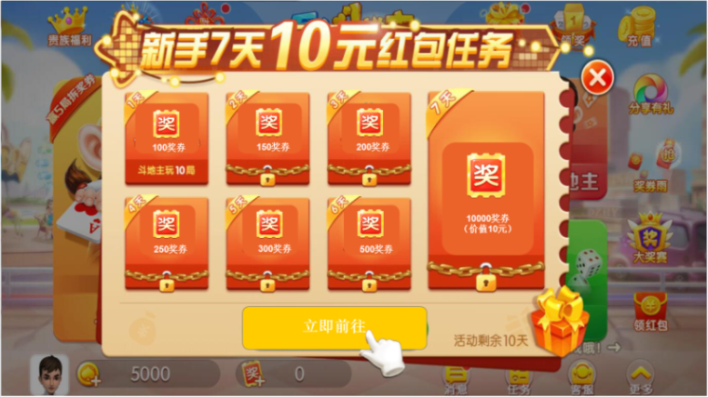 | A | ✔
2 |  |  | 点击弹框界面下方的‘立即前往’按钮，进入对应游戏 | 游戏无需更新则直接进入 | A | ✔
3 |  |  |  | 游戏需要更新则更新后进入 | A | ✔
4 |  |  | 点击‘立即前往’，进入对应游戏，对应游戏见表 | 第一天对应跳转‘经典斗地主（新手场）’ | B | ✔
5 |  |  |  | 第二天对应跳转‘街机捕鱼（新手场）’ | B | ✔
6 |  |  |  | 第三天对应跳转‘街机捕鱼（新手场）’ | B | ✔
7 |  |  |  | 第四天对应跳转‘街机捕鱼（新手场）’ | B | ✔
8 |  |  |  | 第五天对应跳转‘街机捕鱼（新手场）’ | B | ✔
9 |  |  |  | 第六天对应跳转‘街机捕鱼（新手场）’ | B | ✔
10 |  |  |  | 第七天对应跳转‘街机捕鱼（新手场）’ | B | ✔
11 |  |  |  | 全部完成对应跳转领奖中心 | B | ✔
 |  |  |  | 新手7天任务可根据配置修改，跳转任意游戏（非指定的3个） | B | ✔
12 |  |  | 玩家积分不足以进入对应游戏则自动领取救济金后进入 | 进入对应游戏 | B | ✔
13 |  |  | 玩家积分领取救济金之后还不足以进入游戏 | 提示积分不足 | B | ✔
14 |  |  | 在引导进游戏前中断进程，再次登录时重新开始引导 | 在次进入之前相同的引导过程 | A | ✔
15 |  |  | 新手任务界面中的游戏数据和实际进度状态一致 | 正常显示任务进度 | A | ✔
16 |  |  | 新手任务界面有手指指引 | 出现指引手指的图标 | B | ✔
17 |  |  | 未完成全部新手7天任务后按钮变更为‘立即前往’ | 按钮显示为‘立即前往’ | C | ✔
18 |  |  | 完成全部新手7天任务后按钮变更为‘立即领奖’ | 按钮显示为‘立即领奖’ | C | ✔
19 |  |  | 新手7天任务每日首次登录时弹框一次 | 每日首登弹框一次 | B | ✔
20 |  |  | 新手7天任务每日二次登录及后续当日登录不进行弹框 | 没有7天任务弹框 | B | ✔
21 |  |  | 新手7天任务10天限期 | 是否到达限制时间时新手7天任务还能继续完成 | B | ✔
22 |  | 新用户登录弹窗 | 新用户登录弹窗顺序是否正确 | 新用户首日登录弹出：起航礼包-新手引导 | A | ✔
23 |  |  |  | 新用户首日二次登录：实名认证-每日特惠-签到/登录转盘-Banner | A | ✔
24 |  |  |  | 新用户2-7日登录弹出：新手7天任务-每日特惠-签到/登录转盘-Banner | A | ✔
25 |  |  |  | 老用户第8日登录弹出：回归礼包-每日特惠-签到/登录转盘-Banner | A | ✔
26 | 游戏下载 | 静默下载 | 用户wifi连接时，斗地主游戏过程中自动下载游戏 | 后台自动下载 | A | ✔
27 |  |  | 用户4G连接时，斗地主游戏过程中不会自动下载游戏 | 游戏不进行静默下载 | A | ✔
 |  |  | 静默下载是否会造成游戏卡顿 |  |  | ✔
28 |  |  | 下载游戏优先级正确 | 下载优先级：街机捕鱼-疯狂麻将-配置的游戏 | B | ✔
29 |  |  | 对应静默下载的游戏下载完后无提示 | 不跳下载完成提示 | B | ✔
30 |  |  | 游戏时未完成下载，用户回到大厅可正常操作 | 不影响正常其他操作 | A | ✔
31 |  |  | 点击对应没有下载完的游戏图标，显示实际下载进度 | 显示实际进度且继续下载 | B | ✔
32 |  |  | 点击其他非静默下载的未下载游戏时，显示静默下载尚未完成的游戏的下载进度 | 显示静默下载且未完成下载的游戏的实际进度且继续下载 | B | ✔
33 |  |  | 不点击对应没有下载完的游戏图标，则显示正常图标 | 不显示下载进度 | B | ✔
34 | 白名单 | 后台添加白名单 | 添加白名单的ID可跳过合规显示所有游戏 | 正常显示B类游戏 | A | ✔
35 | 游戏品类 |  | ‘地主大战’、‘疯狂麻将’放入A类游戏 | A类账户玩家正常可见这两个游戏 | A | ✔

